Ícones Tipos de Gráficos

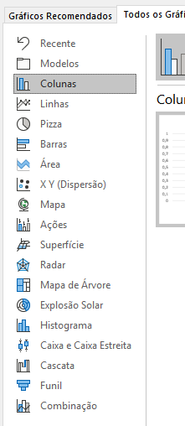
Colunas | Mapa de Árvore | Cascata
Barras | Explosão Solar | Ações

Linhas | Histograma | Combo
Área | Pareto
 | Caixa e Caixa Estreita

Pizza | Dispersão | Superfície
Rosca | Bolhas | Radar

Vermelho - tipos de gráficos não mostrados na lista Todos os Gráficos
Fundo Azul - Novo no Excel 2019

2424234 | 2424234
2424234 | 2424234
2424234 | 2424234
2424234 | 2424234
2424234 | 2424234
2424234 | 2424234

